测试说明
测试目的 | 反复用不识别的细胞再训练模型，看细胞识别率是否有提高

测试数据组成 |  | 有细胞集N, N代表细胞个数; p(阳性) +n(阴性) =N(总数)
 |  | 1.将上述细胞集合平分为3等分: A,B,C
 |  | 2.用A来训练，分数(RECALL AND PRECISION)均高于85%，继续;否则停止，加大细胞集合N的值，就是需要更多的细胞;此步不认识的细胞称为A‘
 |  | 3. A+A’=M (A+A‘) 来训练， 分数高于85%，继续;否则，提交报告到G” HUB的ISSUE;
 |  | M (A+A’) 测试B,分数高于85%，继续;否则，加大细胞集合的值，就是需要更多的细胞;此步不认识的细胞称为B‘
 | Fake生成细胞训练方法(F1) | 1.真实细胞集合N, Np为其中的阳性细胞，Np=1/2N， Np均分 为A,B,C三等份;2.A, B, C生成等量个数A,B‘, C’; A‘B’C为生成的细胞; Nf= A‘+B’+C‘ 3.用Nf置换原来真实细胞集合N中的Np,执行R1相同的训练步骤

最终生成下图：
预期结果 | 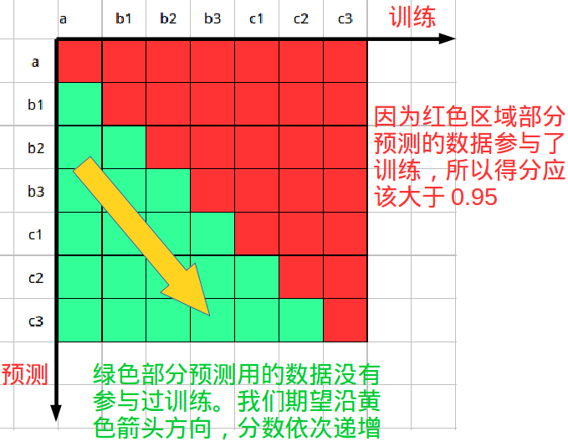

测试环境 | 1 | 保证每个批次的数据平均分散到每份数据
 | 2 | 测试脚本所在代码分支(待补充)

测试步骤 | 1 | 执行测试脚本
 | 2 | 统计测试结果
 | 3 | 测试脚本内部说明(待补充)

